各学院安排
24-25-2学期理学院转专业考核安排表
序号 | 学院 | 考核专业 | 考核形式 （笔试/面试/机考） | 考核时间 | 考核地点 | 学院 联系人 | 联系方式 | 备注
1 | 理学院 | 电子信息科学与技术 | 笔试及面试 | 2025年2月26日上午9点（笔试、面试同时进行，笔试时间为9-11点半） | 面试地点：理化楼（即基础楼）320 笔试地点：理化楼（基础楼）302.319 | 贾鹏霄 | 13661368558 |  1.请于2.25日（周二）晚8点前加入微信群 2.请携带带有照片的学生证或一卡通，提前10分钟左右到理化楼302签到
2 | 理学院 | 数学与应用数学 | 笔试 | 2025年2月27日（周四） 9:00-10:30 | 理化楼（即基础楼）226 | 赵明慧 | 13426498983 | 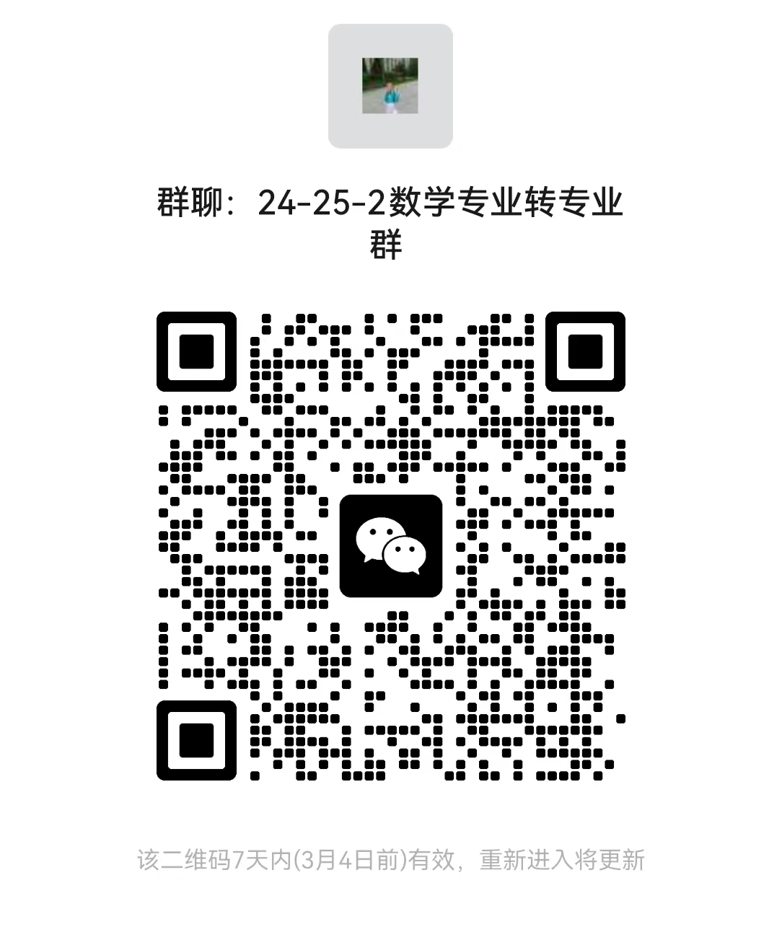 1.请于2月26日（周三）上午10点前加入微信群 2.请携带带有照片的学生证或一卡通，提前5分钟到场签到 3.注意笔试是理化楼（基础楼),面试是主楼，不要走错考场。
 |  |  | 面试 | 2025年2月27日（周四） 13:30-16:30 | 主楼202 | 丰全东 | 13520222637

